PMC em Portugues
 |  | ANÁLISE DE NÃO-CONFORMIDADE / 8D |  |  |  |  |  |  |  | ANC/8D Nº
 |  |  |  |  |  |  |  |  |  | RNC- | 02-18
Ação Corretiva |  |  | Ação Preventiva |  |  |  | Oportunidade de Melhoria |  |  | Data: | 2018-02-07
Auditoria SGQ - Requisito: |  |  |  | Cliente |  | Fornecedor |  | Interno |  | Objetivo

Área | Fornecedor | Cliente: |  |  |  | Documento Aberto por : |  | Max França
Contato: | Fornecedor | Cliente: |  |  |  | Contato : |  |  | Prazo para Resposta : |  | 7 dias
Produto : | 12015801 |  |  | Qtde: | 46,500 | Preço R$ : |  | Total R$ : |  | IPI %:
Nº NF: | 241094 |  |  | Data: | 2017-08-16 | Nº Pedido : | - |  | Total Geral R$:

Setores aplicados : |  | Nomes: |  |  |  | Cargos: |  |  | Assinatura:
Qualidade |  | Carlos Eduardo Wagner |  |  |  | Analista da Qualidade
Produção |  | Volnei F Hoffmann |  |  |  | Gerente de Produção
Engenharia
Comercial
Outros

Descrição da Não Conformidade / Potencial:
Porcas Sextavada SEM ROSCA + Porcas Sextavadas com DEFORMAÇÃO NA ROSCA - (Conforme fotos abaixo)

Ação de Contenção Imediata e Abrangência:
Conforme verificamos no estoque fisico, não temos mais este material, tendo como base da pesquisa o número da OF de produção e Lotes produzidos até o mês de agosto. |  |  |  |  |  |  |  | Data: | Feb-18 | Resp: | Carlos Eduardo

Análise de Causa : |  | 1º Porquê: | Ferramanta quebrada (macho)

2º Porquê: | Regulagem incorreta

3º Porquê: | Falta de atenção do operador

4º Porquê:

5º Porquê:

Causa Raiz: | Falta de atenção do oprador
 |  |  |  |  |  |  |  | Data: | Feb-18 | Resp: | Carlos Eduardo

Ação Corretiva: |  |  |  |  |  |  |  |  |  | Prazo | Responsável
Não houve ação, problema não identificado internamente

Extensão da Ação:
Não se aplica

Ação Preventiva:
Reforçar treinamento do operador com relação ao problema ocorrido/inspeção/regulagem |  |  |  |  |  |  |  | Prazo: | Mar-18 | Resp.: | Bianca

Causa da Não Detecção da Falha |  |  |  |  |  | Ação para Melhorar a Detecção / Resp./ Prazo
Produtos com defeito |  |  |  |  |  | Somente o treiamento, por se tratar de um processo que vende para mercado de
 |  |  |  |  |  | distribuição, temos as inspeções por skype-lote.
Causa Falha no Sistema da Qualidade |  |  |  |  |  | Ação para Melhorar o SGQ / Resp./ Prazo
- |  |  |  |  |  | -

Necessária revisão dos FMEAs? |  |  | Sim Não |  | Descrever:
Necessária revisão do Pl. Controle? |  |  | Sim Não |  | Descrever:
Verificação da Implantação :
Em andamento
 |  |  |  |  |  |  |  | Data: | Mar-18 | Resp: | Bianca

Verificação da Eficácia :

Ação Eficaz ? |  | Sim Não |  | Se Negativo, Emitir Nova "Análise de Não-Conformidade-8D":
Nome : |  |  |  | Visto : |  |  |  | Data :

DOC 011 Data 15/03/16 Revisão 11
 |  | ANÁLISE DE NÃO-CONFORMIDADE / 8D

Mat. Prima
Mão de Obra
Método
Identificação da Causa :
EFEITO

 |  | Ferramenta ( macho) |  | Falta de atenção do operador |  |  |  |  | Produtos sem rosca, e com defeito na rosca

CAUSA PRINCIPAL
 |  |  |  |  |  | Inspeção realizado por skip lote

 |  |  |  |  |  |  |  |  | Falha no processo de rosqueamento
Máquina
Meio Ambiente
Meio de Medição

 |  |  |  |  |  |  |  | Data: |  | Resp:

FOTOS DA NÃO-CONFORMIDADE

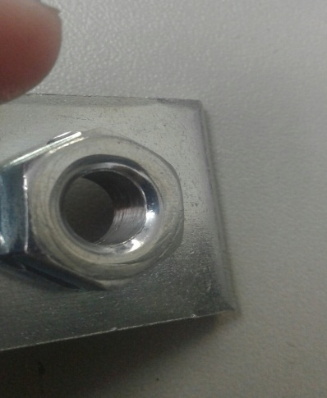
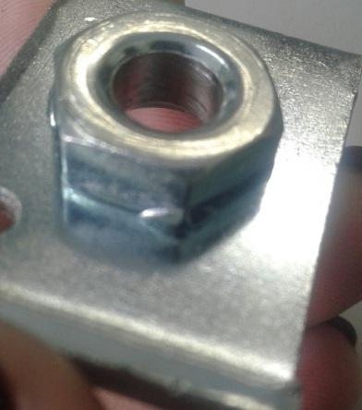

DOC 011 Data 15/03/16 Revisão 11

